상품제안서
라인컬러 타이머 | 상품코드: S39236

 |  |  |  |  |  |  | 02-713-8555 | www.synergygift.co.kr
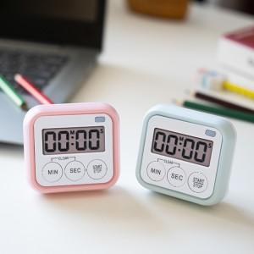

【상세/제작정보】 | <p><span style="font-size: 14pt;">※ 건전지 미포함 상품입니다.</span></p>

【인쇄/포장옵션】 | 레이저, 컬러필름전사 / 포장지포장

【공급단가】 | 수량 | 100~ | 300~ | 500~ | 1,000~ | 3,000~
*VAT별도 | 단가 | 3,770원 | 3,600원 | 3,500원 | 3,430원 | 3,370원

【상품 URL】 | https://synergygift.co.kr:443/src/goods_detail.php?gdno=39236

